Polecenia
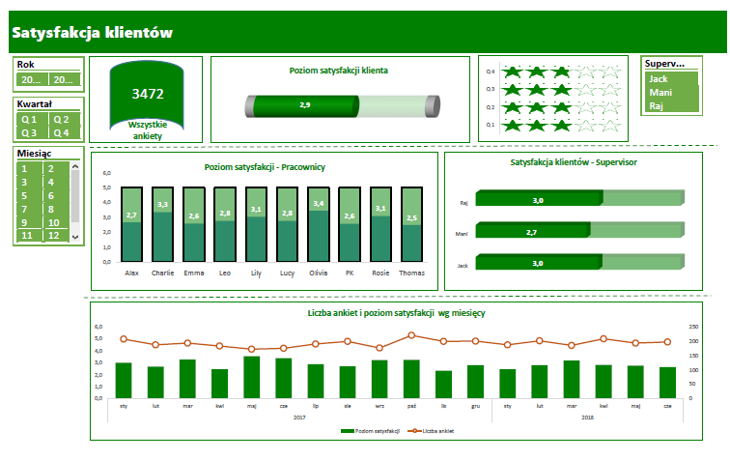
Polecenia

1. | Zdefiniować interaktywny zakres tabeli
2. | Wykonać w osobnym arkuszu niezbędne zestawienia
3. | Wykonać niezbędne wykresy
4. | Wstawić fragmentatory
5. | Zbudować w odrębnym arkuszu Dashboard wg załączonego wzoru

TabelePrzestawne
Satysfakcja klientów

WSZYSTKIE ANKIETY
3472
Poziom satysfakcji klienta
Suma z Ankiety
3472

Row Labels | Suma z Max CSAT | Suma z AVG CSAT
Q 1 | 5 | 3
Q 2 | 5 | 3
Q 3 | 5 | 3
Q 4 | 5 | 3
Grand Total | 5 | 3
Poziom satysfakcji - Pracownicy
Satysfakcja klientów - Supervisor
Row Labels | Average of Poziom satysfakcji klienta w danym dniu | Sum of Max Csat
Jack | 3.0 | 5
Mani | 2.7 | 5
Raj | 2.9 | 5
Grand Total | 2.9 | 5

Row Labels | Średnia z Poziom satysfakcji klienta w danym dniu | Sum of Max CSAT
Alax | 2.5 | 5
Charlie | 3.3 | 5
Emma | 2.6 | 5
Leo | 2.8 | 5
Lily | 3.1 | 5
Lucy | 2.7 | 5
Liczba ankiet i poziom satysfakcji klienta wg miesięcy
Olivia | 3.4 | 5
PK | 2.6 | 5
Rosie | 2.9 | 5
Thomas | 2.4 | 5
Grand Total | 2.9 | 5

Row Labels | Poziom Satysfakcji | Liczba ankiet
2020 | 2.9 | 2301
sty | 2.9 | 207
lut | 2.6 | 187
mar | 3.3 | 193
kwi | 2.5 | 183
maj | 3.5 | 172
cze | 3.1 | 175
lip | 2.9 | 190
sie | 2.7 | 199
wrz | 3.2 | 176
paź | 3.1 | 220
lis | 2.4 | 199
gru | 2.7 | 200
2021 | 2.8 | 1171
sty | 2.4 | 187
lut | 2.8 | 201
mar | 3.2 | 185
kwi | 2.8 | 208
maj | 2.7 | 193
cze | 2.7 | 197
Grand Total | 2.9 | 3472

Suma z Kaps | Suma z AVG CSAT | Sum of różnica | Sum of Kaps
0.25 | 2.9 | 2.1 | 0.25

Row Labels | Suma z roznica | Suma z MAX CSAT | Suma z AVD CSAT
Jack | 2.0 | 5 | 3
Mani | 2.3 | 5 | 3
Raj | 2.0 | 5 | 3
Grand Total | 2.1 | 5 | 3

